Entry
FORM DATA ENTRY SURVEYOR

SURVEYOR & LAPORAN
Penanggung Jawab |  | : | Ir. Usep Delianta Prawira, MAPPI (Cert.) |  |  |  |  | DAFTAR SURVEYOR
Nama Penilai |  | : | Moh. Sugianto. SE. |  |  |  |  |  | - - - - - - - - - - | Jangan diisi.!!!!!!!!! | ...............
Tim Inspeksi |  | : | Rizky Pujakesuma |  |  |  |  | 1. | Derryl Andhika Yahya | MAPPI No.: 17-P-07131
No. MAPPI - Ispektor |  |  | MAPPI No.: 17-P-07130 |  |  |  |  | 2. | Herry Wahyudi | MAPPI No.: 16-A-06588
Tanggal Inspeksi / Penilaian |  | : | 2018-04-26 |  |  |  |  | 3. | Reza Agung Maulana | MAPPI No.: 16-P-06915
Nomor Laporan |  | : | 0123-LK/KJPP-ASUS/V/18 |  |  |  |  | 4. | Rizky Pujakesuma | MAPPI No.: 17-P-07130
HURUF KAPITAL /
HURUF BESAR
Tanggal Laporan |  | : | 04 Mei 2018 |  |  |  |  | 5. | Vicky Pratama | MAPPI No.: 16-P-06314
 |  |  |  |  |  |  |  | 6. | Reyhan Ryanafi | MAPPI No.: 17-P-07992
 |  |  |  |  |  |  |  | 7. | Fabian Putra Daiva | MAPPI No.: 17-A-07993
Objek Penilaian |  | : | Tanah, Bangunan Rumah Tinggal & Sarana Pelengkap |  |  |  |  | 8.
Highest and Best Use |  | : | Rumah Tinggal
Pemberi Tugas |  | : | PT. BANK ABCDE
Calon Debitur |  | : | PT. XYZ
Telepon / HP. |  | : | -
Status obyek |  | : | Dihuni
Yang dijumpai |  | : | -
Selaku |  | : | -
Obyek ditempati oleh |  | : | -
Penggunaan obyek |  | : | -

SURAT PENUGASAN DARI
NAMA BANK |  | : | PT. BANK BRI (PERSERO), Tbk. |  |  | PT. BANK RAKYAT INDONESIA (PERSERO), Tbk.
TUJUAN PENILAIAN |  | : | Lelang Jaminan/Agunan Kredit
Cabang |  | : | Bintaro
Nomor Penugasan |  | : | B.698 KC-XV/ADK/04/2018
Tanggal Penugasan |  | : | 17-Apr-18
Nama Staff |  | : | Teguh Rastianto
Jabatan |  | : | Pemimpin Cabang

Alamat Properti
Alamat Properti |  | : | Jl. ABCDE |  |  | Jl. ABCDE, Kel. Sangiang Jaya, Kec. Periuk, Kota Adm. Tangerang, Prop. Banten

Kel. |  | : | Sangiang Jaya |  |  | Kel. Sangiang Jaya
Kec. |  | : | Periuk |  |  | Kec. Periuk
Kota Adm. |  | : | Tangerang |  |  | Kota Adm. Tangerang
Prop. |  | : | Banten |  |  | Prop. Banten

HASIL PENILAIAN TERDAHULU
No. | U R A I A N |  |  | 2015 | 2016 | 2017 | 2018
1. | Nama Surveyor |  |  | - | - | INTERNAL BRI | Rizky Pujakesuma
2. | Tanggal Inspeksi |  |  | - | - | 2017 | 43216
3. | Luas Tanah |  |  | m² | m² | 249 m² | 249 m²
4. | Luas Bangunan |  |  | m² | m² | 249 m² | 249 m²
5. | Nilai Pasar Tanah / m² |  |  | Rp. 0 - | Rp. 0 - | Rp. 5,000,000 - | Rp. 5,000,000 -
6. | Nilai Pasar Bangunan / m² |  |  | Rp. 0 - | Rp. 0 - | Rp. 1,000,000 - | Rp. 996,000 -
7. | Nilai Pasar |  |  | Rp. 0 - | Rp. 0 - | Rp. 1,345,000,000 - | Rp. 1,493,000,000 -
8. | Nilai Likuidasi |  |  | Rp. 0 - | Rp. 0 - | Rp. 0 - | Rp. 896,000,000 -

DB
SCROLL KANAN
DATA BANDING MINIMAL 6
 |  |  |  |  |  |  |  |  |  |  | REVIEW - 1 |  |  |  |  |  |  |  |  |  |  | REVIEW - 2 |  |  |  |  |  |  |  |  | REVIEW - 3
U R A I A N |  |  |  |  | OBYEK PENILAIAN |  |  |  |  | DATA - 1 |  |  | DATA - 2 |  |  |  |  | DATA - 3 |  |  | DATA - 4 |  |  | DATA - 5 |  |  | DATA - 6 |  |  | DATA - 7 |  |  | DATA - 8 |  |  | DATA - 9
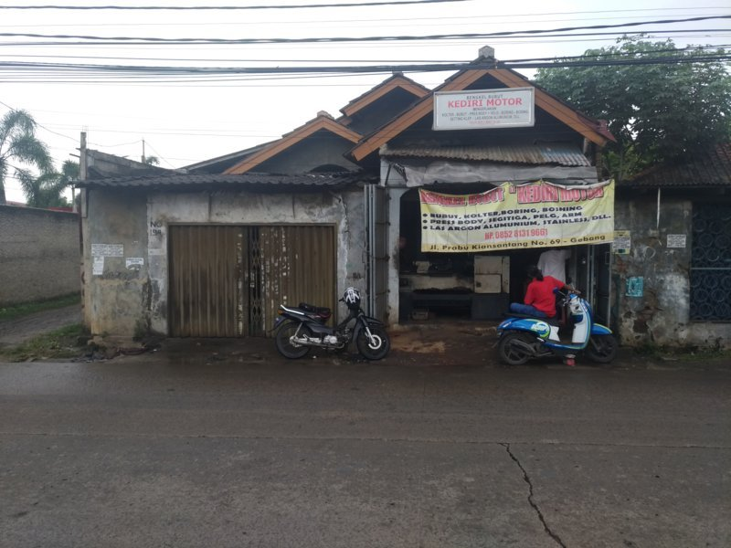 LAMPIRAN FOTO |  |  |  |  | TAMPAK DEPAN PROPERTI |  |  |  |  | 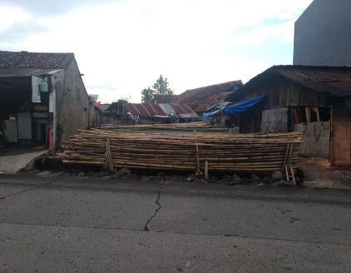 TAMPAK DEPAN DATA BANDING |  |  | 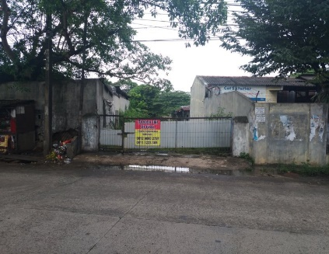 TAMPAK DEPAN DATA BANDING |  |  |  |  | 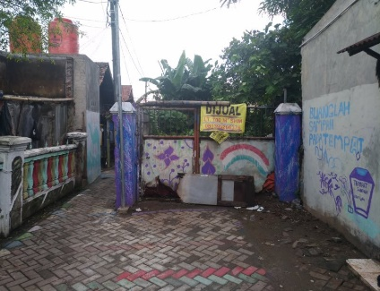 TAMPAK DEPAN DATA BANDING |  |  | TAMPAK DEPAN DATA BANDING |  |  | TAMPAK DEPAN DATA BANDING |  |  | TAMPAK DEPAN DATA BANDING |  |  | TAMPAK DEPAN DATA BANDING |  |  | TAMPAK DEPAN DATA BANDING |  |  | TAMPAK DEPAN DATA BANDING
 |  |  |  |  | TAMPAK JALAN DI DEPAN PROPERTI |  |  |  |  | 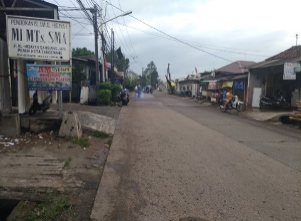 TAMPAK JALAN DI DEPAN DATA BANDING |  |  | 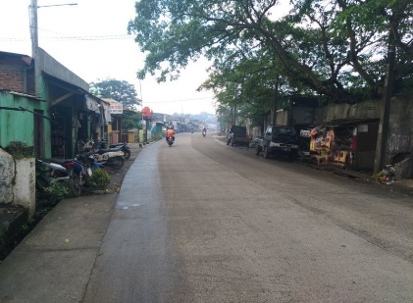 TAMPAK JALAN DI DEPAN DATA BANDING |  |  |  |  | 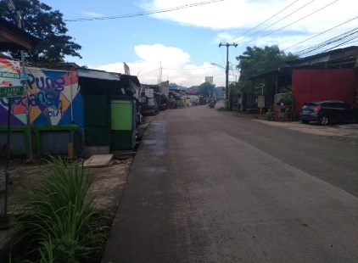 TAMPAK JALAN DI DEPAN DATA BANDING |  |  | TAMPAK JALAN DI DEPAN DATA BANDING |  |  | TAMPAK JALAN DI DEPAN DATA BANDING |  |  | TAMPAK JALAN DI DEPAN DATA BANDING |  |  | TAMPAK JALAN DI DEPAN DATA BANDING |  |  | TAMPAK JALAN DI DEPAN DATA BANDING |  |  | TAMPAK JALAN DI DEPAN DATA BANDING
§ | Koordinat |  |  |  | Data Banding dilarang dari Internet |  |  |  |  | -6.175935, 106.597637 |  |  | -6.180739, 106.594013 |  |  |  |  | -6.179925, 106.593186
INFORMASI
§ | Sumber data (nama) |  |  |  | PT. BANK ABCDE |  |  |  |  | Bpk. Harun |  |  | Bpk. Jaya |  |  |  |  | Bpk. Ujang |  |  | Bpk. |  |  | Bpk. |  |  | Bpk. |  |  | Bpk. |  |  | Bpk. |  |  | Bpk.
§ | Keterangan sumber data |  |  |  |  |  |  |  |  | Pemilik |  |  | Pemilik |  |  |  |  | Pemilik |  |  | - |  |  | - |  |  | - |  |  | - |  |  | - |  |  | -
§ | Telepon / Hp. |  |  |  | - |  |  |  |  | 0812 8336 7445 |  |  | 0812 9095 2751 |  |  |  |  | 0813 9520 6376 |  |  | - |  |  | - |  |  | - |  |  | - |  |  | - |  |  | -
§ | Jenis properti |  |  |  | Tanah, Bangunan Rumah Tinggal & Sarana Pelengkap |  |  |  |  | Tanah Kosong |  |  | Tanah Kosong |  |  |  |  | Tanah Kosong |  |  | - - - - - - - - - |  |  | - - - - - - - - - |  |  | - - - - - - - - - |  |  | - - - - - - - - - |  |  | - - - - - - - - - |  |  | - - - - - - - - -
§ | Alamat |  |  |  | Jl. ABCDE |  |  |  |  | Jl. Prabu Kian Santang |  |  | Jl. Prabu Kian Santang |  |  |  |  | Jl. Prabu Kian Santang |  |  | - |  |  | - |  |  | - |  |  | - |  |  | - |  |  | -
§ | Jarak dengan obyek |  |  |  |  |  |  |  |  | 210 meter |  |  | 800 meter |  |  |  |  | 850 meter |  |  | 0 meter |  |  | 0 meter |  |  | 0 meter |  |  | 0 meter |  |  | 0 meter |  |  | 0 meter
§ | Harga penawaran |  |  |  |  |  |  |  |  | Rp.1,500,000,000- |  |  | Rp.3,000,000,000- |  |  |  |  | Rp.3,500,000,000- |  |  | Rp.0- |  |  | Rp.0- |  |  | Rp.0- |  |  | Rp.0- |  |  | Rp.0- |  |  | Rp.0-
§ | Perkiraan diskon |  |  |  |  |  |  |  |  | 10% |  |  | 10% |  |  |  |  | 10% |  |  | 0% |  |  | 0% |  |  | 0% |  |  | 0% |  |  | 0% |  |  | 0%
§ | Indikasi harga transaksi |  |  |  |  |  |  |  |  | Rp.1,350,000,000- |  |  | Rp.2,700,000,000- |  |  |  |  | Rp.3,150,000,000- |  |  | Rp.0- |  |  | Rp.0- |  |  | Rp.0- |  |  | Rp.0- |  |  | Rp.0- |  |  | Rp.0-
§ | Waktu penawaran / transaksi |  |  |  |  |  |  |  |  | Saat ini |  |  | Saat ini |  |  |  |  | Saat ini |  |  | - |  |  | - |  |  | - |  |  | - |  |  | - |  |  | -
SPESIFIKASI DATA
§ | Dokumen / legalitas tanah |  |  |  | Hak Milik |  |  |  |  | SHM |  |  | SHM |  |  |  |  | SHM |  |  | - |  |  | - |  |  | - |  |  | - |  |  | - |  |  | -
§ | Luas tanah |  |  |  | 249 m² |  |  |  |  | 300 m² |  |  | 550 m² |  |  |  |  | 700 m² |  |  | 0 m² |  |  | 0 m² |  |  | 0 m² |  |  | 0 m² |  |  | 0 m² |  |  | 0 m²
§ | Luas bangunan |  |  |  | 249 m² |  |  |  |  | 0 m² |  |  | 0 m² |  |  |  |  | 0 m² |  |  | 0 m² |  |  | 0 m² |  |  | 0 m² |  |  | 0 m² |  |  | 0 m² |  |  | 0 m²
§ | Jumlah lantai bangunan |  |  |  | 1 |  |  | Lantai |  | 0 | Lantai |  | 0 |  | Lantai |  |  | 0 | Lantai |  | 0 | Lantai |  | 0 | Lantai |  | 0 | Lantai |  | 0 | Lantai |  | 0 | Lantai |  | 0 | Lantai
§ | Tahun di bangun |  |  |  | Tidak Terinformasi |  |  |  |  | - |  |  | - |  |  |  |  | - |  |  | - |  |  | - |  |  | - |  |  | - |  |  | - |  |  | -
§ | Lebar jalan |  |  |  | 8 meter |  |  |  |  | 8 meter |  |  | 8 meter |  |  |  |  | 8 meter |  |  | 0 meter |  |  | 0 meter |  |  | 0 meter |  |  | 0 meter |  |  | 0 meter |  |  | 0 meter
§ | Bentuk tanah |  |  |  | Persegi panjang |  |  |  |  | Segi empat |  |  | Segi empat |  |  |  |  | Segi empat |  |  | - |  |  | - |  |  | - |  |  | - |  |  | - |  |  | -
§ | Letak / posisi tanah |  |  |  | Tengah |  |  |  |  | Tengah |  |  | Tengah |  |  |  |  | Tengah |  |  | - |  |  | - |  |  | - |  |  | - |  |  | - |  |  | -
§ | Peruntukan / zoning |  |  |  | Pertokoan |  |  |  |  | Pertokoan |  |  | Pertokoan |  |  |  |  | Perkantoran |  |  | - |  |  | - |  |  | - |  |  | - |  |  | - |  |  | -
§ | Kondisi eksisting tanah |  |  |  | Tanah matang |  |  |  |  | Tanah kosong |  |  | Tanah kosong |  |  |  |  | Tanah kosong |  |  | - |  |  | - |  |  | - |  |  | - |  |  | - |  |  | -
§ | Kontur tanah / topograpi |  |  |  | Datar |  |  |  |  | Datar |  |  | Datar |  |  |  |  | Datar |  |  | - |  |  | - |  |  | - |  |  | - |  |  | - |  |  | -
ANALISA DATA |  |  |  |  | OBYEK PENILAIAN |  |  |  |  | DATA - 1 |  |  | DATA - 2 |  |  |  |  | DATA - 3 |  |  | DATA - 4 |  |  | DATA - 5 |  |  | DATA - 6 |  |  | DATA - 7 |  |  | DATA - 8 |  |  | DATA - 9
§ | BRB Bangunan ( / m² ) |  |  |  | Rp.2,490,000- |  |  |  |  | Rp.0- |  |  | Rp.0- |  |  |  |  | Rp.0- |  |  | Rp.0- |  |  | Rp.0- |  |  | Rp.0- |  |  | Rp.0- |  |  | Rp.0- |  |  | Rp.0-
§ | Kondisi fisik bangunan |  |  |  | 40% |  |  |  |  | 0% |  |  | 0% |  |  |  |  | 0% |  |  | 0% |  |  | 0% |  |  | 0% |  |  | 0% |  |  | 0% |  |  | 0%
§ | Indikasi Nilai Pasar Bgn. ( / m² ) |  |  |  | Rp.996,000- |  |  |  |  | Rp.0- |  |  | Rp.0- |  |  |  |  | Rp.0- |  |  | Rp.0- |  |  | Rp.0- |  |  | Rp.0- |  |  | Rp.0- |  |  | Rp.0- |  |  | Rp.0-
§ | Indikasi Nilai Pasar Bangunan |  |  |  | Rp.248,004,000- |  |  |  |  | Rp.0- |  |  | Rp.0- |  |  |  |  | Rp.0- |  |  | Rp.0- |  |  | Rp.0- |  |  | Rp.0- |  |  | Rp.0- |  |  | Rp.0- |  |  | Rp.0-
§ | Indikasi Nilai Pasar Tanah |  |  |  | Rp.5,000,000- |  |  |  |  | Rp.1,350,000,000- |  |  | Rp.2,700,000,000- |  |  |  |  | Rp.3,150,000,000- |  |  | Rp.0- |  |  | Rp.0- |  |  | Rp.0- |  |  | Rp.0- |  |  | Rp.0- |  |  | Rp.0-
Indikasi Nilai Tanah ( / m² ) |  |  |  |  |  |  |  |  |  | Rp.4,500,000- |  |  | Rp.4,909,091- |  |  |  |  | Rp.4,500,000- |  |  | #DIV/0! |  |  | #DIV/0! |  |  | #DIV/0! |  |  | #DIV/0! |  |  | #DIV/0! |  |  | #DIV/0!

PENYESUAIAN |  |  |  |  | OBYEK PENILAIAN |  |  |  |  | DATA - 1 |  |  | DATA - 2 |  |  |  |  | DATA - 3 |  |  | DATA - 4 |  |  | DATA - 5 |  |  | DATA - 6 |  |  | DATA - 7 |  |  | DATA - 8 |  |  | DATA - 9
§ | Lokasi |  |  |  | ( 1% s/d 40% ) & ( -1% s/d -40% ) |  |  |  |  | 0% | 0 | 0 | 0% |  | 0 |  | 0 | 0% | 0 | 0 | 0% | #DIV/0! | #DIV/0! | 0% | #DIV/0! | #DIV/0! | 0% | #DIV/0! | #DIV/0! | 0% | #DIV/0! | #DIV/0! | 0% | #DIV/0! | #DIV/0! | 0% | #DIV/0! | #DIV/0!
§ | Dokumen / legalitas tanah |  |  |  | ( 5% s/d 20% ) & ( -5% s/d -20% ) |  |  |  |  | 0% | 0 | 0 | 0% |  | 0 |  | 0 | 0% | 0 | 0 | 0% | #DIV/0! | #DIV/0! | 0% | #DIV/0! | #DIV/0! | 0% | #DIV/0! | #DIV/0! | 0% | #DIV/0! | #DIV/0! | 0% | #DIV/0! | #DIV/0! | 0% | #DIV/0! | #DIV/0!
§ | Luas tanah |  |  |  | ( 1% s/d 30% ) & ( -1% s/d -30% ) |  |  |  |  | 0% | 0 | 0 | 5% |  | 245,455 |  | 135,000,000 | 8% | 360,000 | 252,000,000 | 0% | #DIV/0! | #DIV/0! | 0% | #DIV/0! | #DIV/0! | 0% | #DIV/0! | #DIV/0! | 0% | #DIV/0! | #DIV/0! | 0% | #DIV/0! | #DIV/0! | 0% | #DIV/0! | #DIV/0!
§ | Lebar dan kondisi jalan |  |  |  | ( 2% s/d 40% ) & ( -2% s/d -40% ) |  |  |  |  | 0% | 0 | 0 | 0% |  | 0 |  | 0 | 0% | 0 | 0 | 0% | #DIV/0! | #DIV/0! | 0% | #DIV/0! | #DIV/0! | 0% | #DIV/0! | #DIV/0! | 0% | #DIV/0! | #DIV/0! | 0% | #DIV/0! | #DIV/0! | 0% | #DIV/0! | #DIV/0!
§ | Bentuk tanah |  |  |  | ( 1% s/d 30% ) & ( -1% s/d -30% ) |  |  |  |  | 0% | 0 | 0 | 0% |  | 0 |  | 0 | 0% | 0 | 0 | 0% | #DIV/0! | #DIV/0! | 0% | #DIV/0! | #DIV/0! | 0% | #DIV/0! | #DIV/0! | 0% | #DIV/0! | #DIV/0! | 0% | #DIV/0! | #DIV/0! | 0% | #DIV/0! | #DIV/0!
§ | Posisi tanah sudut / hook |  |  |  | ( 5% s/d 15% ) & ( -5% s/d -15% ) |  |  |  |  | 0% | 0 | 0 | 0% |  | 0 |  | 0 | 0% | 0 | 0 | 0% | #DIV/0! | #DIV/0! | 0% | #DIV/0! | #DIV/0! | 0% | #DIV/0! | #DIV/0! | 0% | #DIV/0! | #DIV/0! | 0% | #DIV/0! | #DIV/0! | 0% | #DIV/0! | #DIV/0!
§ | Posisi tanah tusuk sate |  |  |  | Tidak | ( 10% s/d 30% ) & ( -10% s/d -30% ) |  |  |  | 0% | 0 | 0 | 0% |  | 0 |  | 0 | 0% | 0 | 0 | 0% | #DIV/0! | #DIV/0! | 0% | #DIV/0! | #DIV/0! | 0% | #DIV/0! | #DIV/0! | 0% | #DIV/0! | #DIV/0! | 0% | #DIV/0! | #DIV/0! | 0% | #DIV/0! | #DIV/0!
§ | Peruntukan / zoning |  |  |  | ( 5% s/d 40% ) & ( -5% s/d -40% ) |  |  |  |  | 0% | 0 | 0 | 0% |  | 0 |  | 0 | 0% | 0 | 0 | 0% | #DIV/0! | #DIV/0! | 0% | #DIV/0! | #DIV/0! | 0% | #DIV/0! | #DIV/0! | 0% | #DIV/0! | #DIV/0! | 0% | #DIV/0! | #DIV/0! | 0% | #DIV/0! | #DIV/0!
§ | Kontur tanah / topograpi |  |  |  | ( 5% s/d 30% ) & ( -5% s/d -30% ) |  |  |  |  | 2% | 90,000 | 27,000,000 | 0% |  | 0 |  | 0 | 2% | 90,000 | 63,000,000 | 0% | #DIV/0! | #DIV/0! | 0% | #DIV/0! | #DIV/0! | 0% | #DIV/0! | #DIV/0! | 0% | #DIV/0! | #DIV/0! | 0% | #DIV/0! | #DIV/0! | 0% | #DIV/0! | #DIV/0!
§ | Waktu penawaran / transaksi |  |  |  | ( 7% s/d 10% ) atau INFLASI |  |  |  |  | 0% | 0 | 0 | 0% |  | 0 |  | 0 | 0% | 0 | 0 | 0% | #DIV/0! | #DIV/0! | 0% | #DIV/0! | #DIV/0! | 0% | #DIV/0! | #DIV/0! | 0% | #DIV/0! | #DIV/0! | 0% | #DIV/0! | #DIV/0! | 0% | #DIV/0! | #DIV/0!
§ | Lain-lain |  |  |  | Data-1,3 indikasi jual cepat |  |  |  |  | 6% | 270000 | 81,000,000 | 0% |  | 0 |  | 0 | 0% | 0 | 0 | 0% | #DIV/0! | #DIV/0! | 0% | #DIV/0! | #DIV/0! | 0% | #DIV/0! | #DIV/0! | 0% | #DIV/0! | #DIV/0! | 0% | #DIV/0! | #DIV/0! | 0% | #DIV/0! | #DIV/0!
Total Penyesuaian |  |  |  |  |  |  |  |  |  | 8% | 360,000 | 27,000,000 | 5% |  | 245,455 |  | 135,000,000 | 10% | 450,000 | 315,000,000 | 0% | #DIV/0! | #DIV/0! | 0% | #DIV/0! | #DIV/0! | 0% | #DIV/0! | #DIV/0! | 0% | #DIV/0! | #DIV/0! | 0% | #DIV/0! | #DIV/0! | 0% | #DIV/0! | #DIV/0!
Indikasi Nilai Tanah Setelah Penyesuaian ( / m² ) |  |  |  |  |  |  |  |  |  | Rp.4,860,000- |  |  | Rp.5,154,545- |  |  |  |  | Rp.4,950,000- |  |  | #DIV/0! |  |  | #DIV/0! |  |  | #DIV/0! |  |  | #DIV/0! |  |  | #DIV/0! |  |  | #DIV/0!
Bobot |  |  |  |  | 100% |  |  |  |  | 32.61% |  |  | 39.13% |  |  |  |  | 28.26% |  |  | #DIV/0! |  |  | #DIV/0! |  |  | #DIV/0! |  |  | #DIV/0! |  |  | #DIV/0! |  |  | #DIV/0!
Nilai Pasar Tanah ( / m² ) |  |  |  |  | Rp.5,000,692- |  |  |  |  | Rp.1,584,783- |  |  | Rp.2,016,996- |  |  |  |  | Rp.1,398,913- |  |  | #DIV/0! |  |  | #DIV/0! |  |  | #DIV/0! |  |  | #DIV/0! |  |  | #DIV/0! |  |  | #DIV/0!

No. |  | Jenis Sertifikat | Nomor Sertifikat | Luas Tanah ( m² ) |  |  | Bobot |  | Indikasi Nilai Tanah (Rp.) |  | Total Nilai Tanah (Rp.) |  |  | OK !!!
1 |  | Hak Milik | 0 | 249 |  |  | 100% |  | 5,000,692 |  | 1,245,172,233
2 |  | - | 0 | 0 |  |  | 100% |  | 5,000,692 |  | 0
3 |  | - | 0 | 0 |  |  | 100% |  | 5,000,692 |  | 0
4 |  | - | 0 | 0 |  |  | 100% |  | 5,000,692 |  | 0
5 |  | - | 0 | 0 |  |  | 100% |  | 5,000,692 |  | 0 |  |  |  |  | Nilai Indikasi Tertinggi |  | Rp5,154,545
JUMLAH |  |  |  | 249 |  |  |  |  | 5,000,692 |  | 1,245,172,233 |  |  |  |  | Nilai Indikasi Terendah |  | Rp4,860,000

Indikasi Nilai Tanah Setelah Pembobotan ( / m² ) |  |  |  |  |  |  |  |  | 5,000,692 |  |  |  |  |  |  | DEVIASI DATA |  | 5.71%
P E M B U L A T A N |  |  |  |  |  |  |  |  | 5,000,000 |  | Nilai Rata-Rata Tanah Untuk Seluruh Sertifikat

BTB
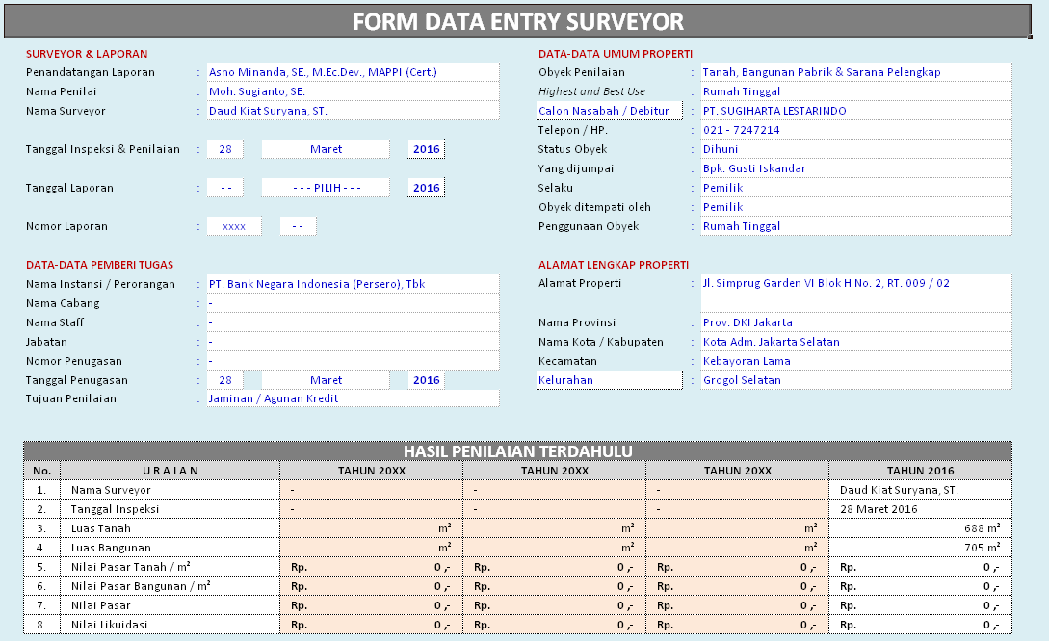
FORM DATA ENTRY (Internal Only)

 | Provinsi |  |  |  | : | - - - PILIH - - - |  |  |  |  |  |  |  |  |  |  |  |  |  |  |  |  |  | Kota / Kabupaten |  |  | : | Kota Adm. Jakarta Selatan

OBYEK PENILAIAN ( BANGUNAN )

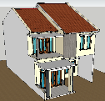
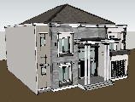
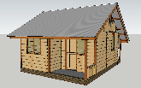
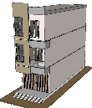
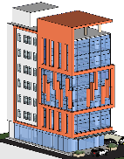
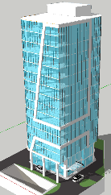
 | REFERENSI VISUAL TIPE BANGUNAN (STANDAR MAPPI)
 |  |  |  |  |  |  |  |  |  |  |  |  |  |  |  |  |  |  |  |  |  |  |  |  |  |  | BANGUNAN GEDUNG BERTINGKAT |  |  |  |  |  |  |  |  |  |  |  |  |  | HIGH-RISE

 |  |  |  |  |  |  |  |  |  |  |  |  |  |  | BANGUNAN RUMAH TINGGAL |  |  |  |  |  |  |  |  |  |  |  |  |  |  |  |  |  |  | MID-RISE

 |  |  |  |  |  |  |  |  |  |  |  |  |  |  |  |  |  |  |  |  |  |  |  |  |  |  |  |  | LOW-RISE
 |  |  |  |  |  |  |  |  |  |  |  |  |  |  |  |  | BANGUNAN PERKEBUNAN
 |  |  |  |  |  |  |  |  |  |  |  |  |  |  |  |  | ( SEMI PERMANEN )

 |  | MEWAH - 2 LT
 |  |  |  |  |  |  | MENENGAH - 2 LT
 |  |  |  |  |  |  |  |  |  |  |  | SEDERHANA - 1 LT
 |  |  |  |  |  |  |  |  |  |  |  |  |  |  |  |  | BANGUNAN GUDANG |  |  |  |  |  |  |  |  |  |  | Maks. 4 Lantai |  |  |  |  | Maks. 8 Lantai |  |  |  |  |  |  | Min. 9 Lantai

 | BANGUNAN |  |  |  |  |  |  |  |  |  |  |  |  |  |  |  |  |  |  TEMPELKAN FOTO TAMPAK DEPAN BANGUNAN YANG DIMAKSUD !!! |  |  |  |  |  |  |  |  |  | STANDAR MAPPI

 | 01 |  | TIPE BANGUNAN |  |  |  |  |  | : |  |  |  |  |  |  |  |  |  |  |  |  |  |  |  |  |  |  |  |  | UMUR EKONOMIS / MANFAAT BANGUNAN :

 |  |  |  |  |  |  |  | BANGUNAN RUMAH TINGGAL SEDERHANA

 |  |  | Ü |  | Jumlah Lantai |  |  |  |  | : | 1 Lantai |  |  |  |  |  |  |  |  |  |  |  |  |  |  |  |  |  |  | Ü | Klasifikasi Bangunan |  |  |  | :

 |  |  | Ü |  | Tahun Penilaian |  |  |  |  | : | 2018 |  |  |  |  |  |  |  |  |  |  |  |  |  |  |  |  |  |  |  | BANGUNAN RUMAH TINGGAL

 |  |  | Ü |  | Tahun Bangun |  |  |  |  | : | 2010 |  |  |  |  |  |  |  |  |  |  |  |  |  |  |  |  |  |  | Ü | Kelas Bangunan |  |  |  | :

 |  |  | Ü |  | Jenis Renovasi |  |  |  |  | : | Tidak terinformasi |  |  |  |  |  |  |  |  |  |  |  |  |  |  |  |  |  |  |  | Bangunan Kelas Sederhana

 |  |  | Ü |  | Tahun Renovasi |  |  |  |  | : | 2010 |  |  |  |  |  |  |  |  |  |  |  |  |  |  |  |  |  |  |  | Umur Ekonomis |  |  |  |  | Umur Efektif

 |  |  |  |  | "Renovasi Total harus dibuktikan dengan IMB". |  |  |  |  |  |  |  |  |  |  |  |  |  |  |  |  |  |  |  |  |  |  |  |  |  | 20 Tahun |  |  |  |  | 8.0 Tahun

 | LUAS PENGUKURAN FISIK BANGUNAN UTAMA |  |  |  |  |  |  |  |  |  |  |  |  |  |  |  |  |  |  |  |  |  |  |  |  |  |  |  |  |  |  |  |  | Teras / Balkon ( m² ) |  |  |  | KHUSUS BGN. GUDANG
 | Ruangan |  | Bangunan Rumah Tinggal |  |  |  |  |  |  |  |  |  |  |  |  |  |  |  |  |  |  |  |  |  |  |  |  |  |  |  |  | Jumlah Luas |  |  |  |  |  | Lantai Mezzanine ( m² ) |  |  |  | Bgn. Kantor / Lainnya ( m² )
 | Lantai ~ 1 |  | 249 |  |  |  |  |  |  |  |  |  |  |  |  |  |  |  |  |  |  |  |  |  |  |  |  |  |  |  |  | 249 m² |  | 0 |  |  |  | 0 |  |  |  | 0
 | Lantai ~ 2 |  | 0 |  |  |  |  |  |  |  |  |  |  |  |  |  |  |  |  |  |  |  |  |  |  |  |  |  |  |  |  | 0 m² |  | 0 |  |  |  | - |  |  |  | -
 | Lantai ~ 3 |  | 0 |  |  |  |  |  |  |  |  |  |  |  |  |  |  |  |  |  |  |  |  |  |  |  |  |  |  |  |  | 0 m² |  | 0 |  |  |  | - |  |  |  | -
 | Lantai ~ 4 |  | 0 |  |  |  |  |  |  |  |  |  |  |  |  |  |  |  |  |  |  |  |  |  |  |  |  |  |  |  |  | 0 m² |  | 0 |  |  |  | - |  |  |  | -
 | Lantai ~ 5 |  | 0 |  |  |  |  |  |  |  |  |  |  |  |  |  |  |  |  |  |  |  |  |  |  |  |  |  |  |  |  | 0 m² |  | 0 |  |  |  | - |  |  |  | -
 | TOTAL LUAS PENGUKURAN FISIK BANGUNAN UTAMA |  |  |  |  |  |  |  |  |  |  |  |  |  |  |  |  |  |  |  |  |  |  |  |  |  |  |  |  |  |  | 249 m² |  | 0 |  |  |  | 0 |  |  |  | 0

 | Keterangan dari BTB MAPPI =====> LUAS BANGUNAN = Luas Bangunan Utama + (½ x Luas Teras) |  |  |  |  |  |  |  |  |  |  |  |  |  |  |  |  |  |  |  |  |  |  |  |  |  |  |  |  |  |  | 249 m² |  | 0

 | TOTAL LUAS BANGUNAN |  |  |  |  |  |  |  |  |  |  |  |  |  |  |  |  |  |  |  |  |  |  |  |  |  |  |  |  |  |  | 249 m²

 | BTB SPESIFIKASI STANDAR MAPPI |  |  |  |  |  |  |  |  |  |  |  |  |  |  |  |  |  |  |  | HASIL INSPEKSI & PENYESUAIAN MATERIAL YANG BERBEDA |  |  |  |  |  |  |  |  |  |  |  |  |  |  |  |  |  |  |  |  | HASIL PENYESUAIAN MATERIAL PER-ELEMEN BANGUNAN ( Rp / m² )
 | BANGUNAN RUMAH TINGGAL SEDERHANA
 | - - - PILIH - - - |  |  |  |  |  |  |  |  |  |  |  |  |  |  | BOBOT ELEMENT BANGUNAN |  | PERSENTASE TERPASANG |  |  | JUMLAH LANTAI BANGUNAN YANG DINILAI - 1 LANTAI
 | KOTA ADM. JAKARTA SELATAN |  |  |  |  |  |  |  |  |  |  |  |  |  |  |  |  |  |  |  | NAMA MATERIAL YANG BERBEDA |  |  |  |  | IMM |  |  | NAMA MATERIAL YANG BERBEDA LAINNYA ( BILA ADA ) |  |  |  |  |  |  |  | ADJUSMENT
 | ELEMEN / KOMPONEN BANGUNAN |  |  | JUMLAH LANTAI STANDAR MAPPI - 1 LANTAI |  |  |  |  |  |  |  |  |  |  |  |  |  |  |  |  |  |  |  |  |  |  |  |  |  |  |  |  |  |  |  |  | PERSENTASE TERPASANG |  | HARGA SATUAN ( Rp / m² )
 |  |  |  | NAMA MATERIAL |  |  |  |  |  |  |  |  | HARGA SATUAN ( Rp / m² )

 | A. BIAYA LANGSUNG
 | PONDASI |  |  | STRUKTUR BETON BERTULANG |  |  |  |  |  |  |  |  | 295,720 |  |  | 13.1% |  | 100% |  |  | STRUKTUR BETON BERTULANG |  |  |  |  | 1.00 |  |  | - |  |  |  |  |  |  |  |  |  |  |  |  | 295,720
 | STRUKTUR |  |  | STRUKTUR BETON BERTULANG |  |  |  |  |  |  |  |  | 568,868 |  |  | 25.3% |  | 100% |  |  | STRUKTUR BETON BERTULANG |  |  |  |  | 1.00 |  |  | - |  |  |  |  |  |  |  |  |  |  |  |  | 398,208
 | RANGKA ATAP |  |  | STRUKTUR KAYU |  |  |  |  |  |  |  |  | 191,705 |  |  | 8.5% |  | 100% |  |  | - - - - |  |  |  |  | 1.00 |  |  | - |  |  |  |  |  |  |  | 0% |  | 0 |  |  | 191,705
 | PENUTUP ATAP |  |  | SENG GELOMBANG |  |  |  |  |  |  |  |  | 144,469 |  |  | 6.4% |  | 100% |  |  | GENTENG KODOK |  |  |  |  | 0.86 |  |  | - |  |  |  |  |  |  |  | 0% |  | 0 |  |  | 124,531 | http://www.hargamaterial.xyz/harga-asbes/
 | PLAFOND |  |  | TRIPLEK |  |  |  |  |  |  |  |  | 97,401 |  |  | 4.3% |  | 100% |  |  | - - - - |  |  |  |  | 1.00 |  |  | - |  |  |  |  |  |  |  | 0% |  | 0 |  |  | 97,401
 | DINDING |  |  | BATAKO DILAPIS CAT |  |  |  |  |  |  |  |  | 399,661 |  |  | 17.8% |  | 100% |  |  | BATAKO DILAPIS CAT |  |  |  |  | 1.00 |  |  | - |  |  |  |  |  |  |  | 0% |  | 0 |  |  | 399,661
 | PINTU & JENDELA |  |  | KUSEN KAYU KELAS III |  |  |  |  |  |  |  |  | 199,841 |  |  | 8.9% |  | 100% |  |  | - - - - |  |  |  |  | 1.00 |  |  | - |  |  |  |  |  |  |  | 0% |  | 0 |  |  | 199,841
 | LANTAI |  |  | KERAMIK LOKAL |  |  |  |  |  |  |  |  | 173,232 |  |  | 7.7% |  | 100% |  |  | - - - - |  |  |  |  | 1.00 |  |  | - |  |  |  |  |  |  |  | 0% |  | 0 |  |  | 173,232
 | UTILITAS |  |  | = = = = = = = = = = = = = = = = = = = = = = = = |  |  |  |  |  |  |  |  | 178,378 |  |  | 7.9% |  | 100% |  |  | = = = = = = = = = = = = = = = = = = = = = = = = = = = = = = = = = = = = = = = = = = = = = = = = = = = = = = = = = = = = = = = = = = = = = = |  |  |  |  |  |  |  |  |  |  |  |  |  |  |  |  |  |  |  |  | 98,108

 | TOTAL BIAYA LANGSUNG ( A ) |  |  |  |  |  |  |  |  |  |  |  | 2,249,275 |  |  | 100.0% |  |  |  |  | LANTAI MEZZANINE |  |  |  |  | - - - PILIH - - - |  |  |  |  |  |  |  |  |  |  | 0 |  |  |  |  | 0
 |  |  |  |  |  |  |  |  |  |  |  |  |  |  |  |  |  |  |  |  | BGN. KANTOR / LAINNYA |  |  |  |  | - - - PILIH - - - |  |  |  |  |  |  |  |  |  |  | 0 |  |  |  |  | 0
 |  |  |  |  |  |  |  |  |  |  |  |  |  |  |  |  |  |  |  |  | TOTAL BIAYA LANGSUNG ( A ) |  |  |  |  |  |  |  |  |  |  |  |  |  |  |  |  |  |  |  |  | 1,978,407
 | B. BIAYA TIDAK LANGSUNG
 | PROFESSIONAL FEE + PERIJINAN + KEUNTUNGAN KONTRAKTOR |  |  |  |  |  |  |  |  |  |  |  |  | 326,145 |  |  |  |  |  |  |  |  |  |  |  | PROFESSIONAL FEE + PERIJINAN + KEUNTUNGAN KONTRAKTOR |  |  |  |  |  |  |  |  |  |  |  |  |  |  |  | 286,869
 | TOTAL BIAYA TIDAK LANGSUNG ( B ) |  |  |  |  |  |  |  |  |  |  |  |  | 326,145 |  |  |  |  |  |  |  |  |  |  |  | TOTAL BIAYA TIDAK LANGSUNG ( B ) |  |  |  |  |  |  |  |  |  |  |  |  |  |  |  | 286,869
 | TOTAL BIAYA PEMBANGUNAN BARU ( A + B ) |  |  |  |  |  |  |  |  |  |  |  |  | 2,575,420 |  |  |  |  |  |  |  |  |  |  |  | BIAYA REPRODUKSI BARU (BRB) / BIAYA PENGGANTI BARU |  |  |  |  |  |  |  |  |  |  |  |  |  |  |  | 2,265,276
 | PPN 10% |  |  |  |  |  |  |  |  |  |  |  |  | 257,542 |  |  |  |  |  |  |  | S E L I S I H |  |  |  | PPN 10% |  |  |  |  |  |  |  |  |  |  |  |  |  |  |  | 226,528
 | TOTAL BRB SETELAH PPN (PEMBULATAN) - MAPPI |  |  |  |  |  |  |  |  |  |  |  |  | 2,830,000 |  |  |  | ===> |  |  |  | -Rp340,000 |  |  | <=== | TOTAL BRB SETELAH PPN (PEMBULATAN) |  |  |  |  |  |  |  |  |  |  |  |  |  |  |  | 2,490,000

 | PENYUSUTAN BANGUNAN |  |  |  |  |  |  |  |  |  |  |  |  |  |  |  |  |  |  | KONDISI BANGUNAN |  |  |  |  |  | NILAI PASAR BANGUNAN
 | PENYUSUTAN FISIK |  |  |  |  |  | KEUSANGAN FUNGSIONAL |  |  |  | KEUSANGAN EKONOMIS |  |  | TOTAL PENYUSUTAN
 | KEMUNDURAN FISIK |  | KONDISI TERLIHAT |  |  |  |  |  |  |  |  |  |  |  |  |  |  |  |  | 40% |  |  | Kurang |  |  | BRB / RCN ( / M² ) |  |  |  |  |  |  |  |  |  |  |  |  | Rp2,490,000
 |  |  |  |  |  |  |  |  |  |  |  |  |  |  |  |  |  |  |  |  |  |  |  |  |  | BRB / RCN |  |  |  |  |  |  |  |  |  |  |  |  | Rp620,010,000
 | 40.0% |  | 20.0% |  |  |  | 0.0% |  |  |  | 0.0% |  |  | 60.0% |  |  |  |  |  |  |  |  |  |  |  | NILAI PASAR BANGUNAN ( / M² ) |  |  |  |  |  |  |  |  |  |  |  |  | Rp996,000
 |  |  |  |  |  |  |  |  |  |  |  |  |  |  |  |  |  |  |  |  |  |  |  |  |  | NILAI PASAR BANGUNAN |  |  |  |  |  |  |  |  |  |  |  |  | Rp248,004,000

DB-PRINT
PERHITUNGAN NILAI PASAR TANAH
§ | DENGAN METODE PENDEKATAN PERBANDINGAN DATA PASAR

§ | Calon Debitur | : | PT. XYZ
§ | Nomor Laporan | : | 0123-LK/KJPP-ASUS/V/18

U R A I A N |  |  |  | OBYEK PENILAIAN | DATA - 1 | DATA - 2 | DATA - 3
LAMPIRAN FOTO |  |  |  | 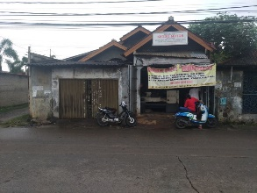 |  |  | 
INFORMASI
§ | Sumber data (nama) |  |  |  | Bpk. Harun | Bpk. Jaya | Bpk. Ujang
§ | Keterangan sumber data |  |  |  | Pemilik | Pemilik | Pemilik
§ | Jenis properti |  |  | #REF! | Tanah Kosong | Tanah Kosong | Tanah Kosong
§ | Alamat |  |  |  | Jl. Prabu Kian Santang | Jl. Prabu Kian Santang | Jl. Prabu Kian Santang
§ | Jarak dengan obyek |  |  |  | 210 meter | 800 meter | 850 meter
§ | Harga penawaran |  |  |  | Rp.1,500,000,000- | Rp.3,000,000,000- | Rp.3,500,000,000-
§ | Waktu penawaran / transaksi |  |  |  | Saat ini | Saat ini | Saat ini
SPESIFIKASI DATA
§ | Dokumen / legalitas tanah |  |  | Hak Milik | SHM | SHM | SHM
§ | Luas tanah |  |  | 249 m² | 300 m² | 550 m² | 700 m²
§ | Luas bangunan |  |  | 249 m² | 0 m² | 0 m² | 0 m²
§ | Lebar jalan |  |  | 8 meter | 8 meter | 8 meter | 8 meter
§ | Bentuk tanah |  |  | Persegi panjang | Segi empat | Segi empat | Segi empat
§ | Letak / posisi tanah |  |  | Tengah | Tengah | Tengah | Tengah
§ | Peruntukan / zoning |  |  | Pertokoan | Pertokoan | Pertokoan | Perkantoran
§ | Kondisi eksisting tanah |  |  | Tanah matang | Tanah kosong | Tanah kosong | Tanah kosong
§ | Kontur tanah / topograpi |  |  | Datar | Datar | Datar | Datar
ANALISA DATA
§ | BRB Bangunan ( / m² ) |  |  |  | Rp.0- | Rp.0- | Rp.0-
§ | Indikasi Nilai Pasar Bgn. ( / m² ) |  |  |  | Rp.0- | Rp.0- | Rp.0-
§ | Indikasi Nilai Pasar Bangunan |  |  |  | Rp.0- | Rp.0- | Rp.0-
§ | Indikasi Nilai Pasar Tanah |  |  |  | Rp.1,350,000,000- | Rp.2,700,000,000- | Rp.3,150,000,000-
Indikasi Nilai Tanah ( / m² ) |  |  |  |  | Rp.4,500,000- | Rp.4,909,091- | Rp.4,500,000-

PENYESUAIAN |  |  |  |  | Data 1 | Data 2 | Data 3
§ | Lokasi |  |  |  | 0% | 0% | 0%
§ | Dokumen / legalitas tanah |  |  |  | 0% | 0% | 0%
§ | Luas tanah |  |  |  | 0% | 5% | 8%
§ | Lebar dan kondisi jalan |  |  |  | 0% | 0% | 0%
§ | Bentuk tanah |  |  |  | 0% | 0% | 0%
§ | Posisi tanah sudut / hook |  |  |  | 0% | 0% | 0%
§ | Posisi tanah tusuk sate |  |  |  | 0% | 0% | 0%
§ | Peruntukan / zoning |  |  |  | 0% | 0% | 0%
§ | Kontur tanah / topograpi |  |  |  | 2% | 0% | 2%
§ | Waktu penawaran / transaksi |  |  |  | 0% | 0% | 0%
§ | Lain-lain |  |  | Data-1,3 indikasi jual cepat | 6% | 0% | 0%
Total Penyesuaian |  |  |  |  | 8% | 5% | 10%
Indikasi Nilai Tanah Setelah Penyesuaian ( / m² ) |  |  |  |  | Rp.4,860,000- | Rp.5,154,545- | Rp.4,950,000-
Bobot |  |  |  | 100% | 33% | 39% | 28%
Nilai Pasar Tanah ( / m² ) |  |  |  | Rp.5,000,692- | Rp.1,584,783- | Rp.2,016,996- | Rp.1,398,913-
P E M B U L A T A N |  |  |  | Rp.5,000,000-

BCT-PRINT
PERHITUNGAN NILAI PASAR BANGUNAN & SARANA PELENGKAP

§ | Calon Debitur |  | : | PT. XYZ
§ | Nomor Laporan |  | : | 0123-LK/KJPP-ASUS/V/18

1 |  | BANGUNAN RUMAH TINGGAL
 |  | Tahun dibangun |  |  |  |  |  |  |  | Tidak Terinformasi
 |  | Tahun direnovasi |  |  |  |  |  |  |  | Tidak Terinformasi |  |  |  | (Tidak terinformasi)
 |  | Luas bangunan yang dinilai |  |  |  |  |  |  |  | 249 m²
 |  | Luas teras bangunan |  |  |  |  |  |  |  | 0 m²
 |  | Pemotongan (rencana / pelebaran jalan) |  |  |  |  |  |  |  | 0 m²
 |  | Pemotongan (ketentuan GSB) |  |  |  |  |  |  |  | 0 m²
 |  | Total Luas Bangunan |  |  |  |  |  |  |  | 249 m²

BRB / RCN ( Rp.- ) |  |  | BRB / RCN ( Rp.- / m² ) |  |  | Nilai Pasar ( Rp.- ) | Nilai Pasar ( Rp.- / m² ) |  |  |  | Penyusutan (%) |  |  | Kondisi Properti | Kondisi Bangunan
620,010,000 |  |  | 2,490,000 |  |  | 248,004,000 | 996,000 |  |  |  | 60% |  |  | 40% | Kurang

Bila tidak ada, maka tanda "-" harap di DEL !!!
I. SARANA PELENGKAP BERDASARKAN KONDISI FISIK
URAIAN SARANA PELENGKAP
Uraian Biaya |  |  |  |  |  |  |  |  | Satuan / Unit | BRB / RCN (Rp.-) |  |  |  | Nilai Pasar (Rp.-) |  | Indikasi Nilai Likuidasi (Rp.-)
§ | Penyambungan telepon sebanyak 0 saluran |  |  |  |  |  |  |  | 0 | 0 |  |  |  | 0 |  | 0
§ | Biaya unit indoor & outdoor AC berjumlah 0 unit |  |  |  |  |  |  |  | 0 | 0 |  |  |  | 0 |  | 0
§ | Pembuatan sumur dalam / artesis berjumlah 0 unit |  |  |  |  |  |  |  | 0 | 0 |  |  |  | 0 |  | 0
§ | Perkerasan & Canopy Carport ± 0 m² |  |  |  |  |  |  |  | 0 | 0 |  |  |  | 0 |  | 0
§ | Pembuatan Gazebo ± 0 m² |  |  |  |  |  |  |  | 0 | 0 |  |  |  | 0 |  | 0
§ | Pagar depan dgn panjang ± 0 m' & tinggi ± 0 m |  |  |  |  |  |  |  | 0 | 0 |  |  |  | 0 |  | 0
§ | Pembuatan taman & halaman seluas ± 0 m² |  |  |  |  |  |  |  | 0 | 0 |  |  |  | 0 |  | 0
§ | pembuatam taman relief seluas ± 0 m² |  |  |  |  |  |  |  | 0 | 0 |  |  |  | 0 |  | 0
§ | Biaya unit pemanas air / water heater |  |  |  |  |  |  |  | 0 | 0 |  |  |  | 0 |  | 0
§ | Biaya unit penangkal petir |  |  |  |  |  |  |  | 0 | 0 |  |  |  | 0 |  | 0
§ | Tembok pembatas keliling Top Roof, tinggi 90 cm seluas 0 m² |  |  |  |  |  |  |  | 0 | 0 |  |  |  | 0 |  | 0
§ | Kitchenset sebanyak 0 set |  |  |  |  |  |  |  | 0 | 0 |  |  |  | 0 |  | 0
§ | Biaya kolam renang + unit mesin pompa, dengan volume kolam ± 0 m³ |  |  |  |  |  |  |  | 0 | 0 |  |  |  | 0 |  | 0
TOTAL SARANA PELENGKAP |  |  |  |  |  |  |  |  |  | 0 |  |  |  | 0 |  | 0

 |  |  |  |  |  |  |  |  |  |  |  |  |  |  |  |  | Hal - 8 dari 10 | 8 | - | 10

PERHITUNGAN NILAI PASAR BANGUNAN & SARANA PELENGKAP
BERDASARKAN DOKIMEN/LEGALITAS

§ | Surveyor |  | : | Rizky Pujakesuma |  |  | § | Pemberi Tugas |  |  |  | : | PT. BANK ABCDE
§ | Penilai |  | : | Moh. Sugianto. SE. |  |  | § | Tanggal Inspeksi |  |  |  | : | 43216
§ | Alamat Properti |  | : | Jl. ABCDE, Kel. Sangiang Jaya, Kec. Periuk, Kota Adm. Tangerang, Prop. Banten

1 |  | BANGUNAN RUMAH TINGGAL
 |  | Tahun dibangun |  |  |  |  |  |  |  | Tidak Terinformasi
 |  | Tahun direnovasi |  |  |  |  |  |  |  | Tidak Terinformasi |  |  |  | (Tidak terinformasi)
 |  | Luas bangunan utama |  |  |  |  |  |  |  | 249 m²
 |  | Luas teras bangunan |  |  |  |  |  |  |  | 0 m²
 |  | Pemotongan (rencana / pelebaran jalan) |  |  |  |  |  |  |  | 0 m²
 |  | Pemotongan (ketentuan GSB) |  |  |  |  |  |  |  | 0 m²
 |  | Luas Bangunan Berdasarkan Ketentuan Pemerintah |  |  |  |  |  |  |  | 249 m²
NILAI BANGUNAN BEDASARKAN BERDASARKAN KETENTUAN DINAS TATA KOTA
BRB / RCN ( Rp ) |  |  | BRB / RCN ( Rp / m² ) |  |  | Nilai Pasar ( Rp ) | Nilai Pasar ( Rp / m² ) |  |  |  | Penyusutan (%) |  |  | Kondisi Properti | Kondisi Bangunan
620,010,000 |  |  | 2,490,000 |  |  | 248,004,000 | 996,000 |  |  |  | 60% |  |  | 40% | Kurang

Bila tidak ada, maka tanda "-" harap di DEL !!!
SARANA PELENGKAP BERDASARKAN KETENTUAN DINAS TATA KOTA
Uraian Biaya |  |  |  |  |  |  |  |  | Satuan / Unit | BRB / RCN (Rp.-) |  |  |  | Nilai Pasar (Rp.-) |  | Indikasi Nilai Likuidasi (Rp.-)
§ | #REF! |  |  |  |  |  |  |  | #REF! | #REF! |  |  |  | #REF! |  | #REF!
§ | Penyambungan telepon sebanyak 0 saluran |  |  |  |  |  |  |  | 0 | 0 |  |  |  | 0 |  | 0
§ | Biaya unit indoor & outdoor AC berjumlah 0 unit - - - - - - - - - - |  |  |  |  |  |  |  | 0 | 0 |  |  |  | 0 |  | 0
§ | #REF! |  |  |  |  |  |  |  | #REF! | #REF! |  |  |  | #REF! |  | #REF!
§ | #REF! |  |  |  |  |  |  |  | #REF! | #REF! |  |  |  | #REF! |  | #REF!
§ | Pembuatan sumur dalam / artesis berjumlah 0 unit |  |  |  |  |  |  |  | 0 | 0 |  |  |  | 0 |  | 0
§ | Perkerasan & Canopy Carport ± 0 m² |  |  |  |  |  |  |  | 0 | 0 |  |  |  | 0 |  | 0
§ | Pembuatan Gazebo ± 0 m² |  |  |  | (seluruhnya terpotong rencana jalan) |  |  |  | 0 | 0 |  |  |  | 0 |  | 0
§ | Pagar depan dgn panjang ± 0 m' & tinggi ± 0 m |  |  |  |  |  |  |  | 0 | 0 |  |  |  | 0 |  | 0
§ | Pembuatan taman & halaman seluas ± 0 m² |  |  |  |  |  |  |  | 0 | 0 |  |  |  | 0 |  | 0
§ | pembuatam taman relief seluas ± 0 m² |  |  |  |  |  |  |  | 0 | 0 |  |  |  | 0 |  | 0
§ | Biaya unit pemanas air / water heater |  |  |  |  |  |  |  | 0 | 0 |  |  |  | 0 |  | 0
§ | Biaya unit penangkal petir |  |  |  |  |  |  |  | 0 | 0 |  |  |  | 0 |  | 0
§ | Tembok pembatas keliling Top Roof, tinggi 90 cm seluas 0 m² |  |  |  |  |  |  |  | 0 | 0 |  |  |  | 0 |  | 0
§ | Kitchenset sebesar 0 |  |  |  |  |  |  |  | 0 | 0 |  |  |  | 0 |  | 0
§ | Biaya kolam renang + unit mesin pompa, dengan volume kolam ± 0 m³ |  |  |  |  |  |  |  | 0 | 0 |  |  |  | 0 |  | 0
TOTAL SARANA PELENGKAP |  |  |  |  |  |  |  |  |  | #REF! |  |  |  | #REF! |  | #REF!

 |  |  |  |  |  |  |  |  |  |  |  |  |  |  |  |  | Hal - 9 dari 10 | 9 | - | 10

Foto
LAMPIRAN -1
 |  | § | Debitur |  | : | PT. XYZ
FOTO - FOTO PROPERTI
 |  | § | No. Laporan |  | : | 0123-LK/KJPP-ASUS/V/18

 | 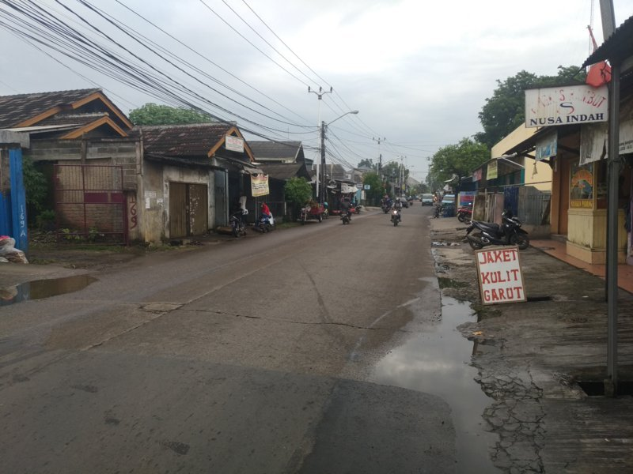 |  |  |  |  |  | 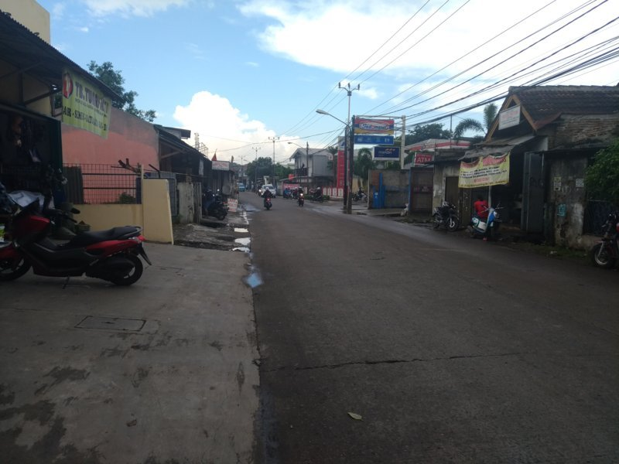

 | Suasana Jl. Prabu Kian Santang (Properti terletak disisi kiri jalan) |  |  |  |  |  | Tampak Jl. Prabu Kian Santang (Properti terletak disisi kanan jalan)

 |  |  |  |  |  |  |  | Tampak Depan Properti

 |  |  |  | Tampak Depan Properti

Gbr-Peta
LAMPIRAN -2
 |  |  | þ | Calon Debitur | : | PT. XYZ
DENAH TANAH-BANGUNAN & PETA LOKASI PROPERTI
 |  |  | þ | No. Laporan | : | 0123-LK/KJPP-ASUS/V/18

 | þ | DENAH TANAH & DENAH BANGUNAN

Jl. Prabu Kian Santang

1
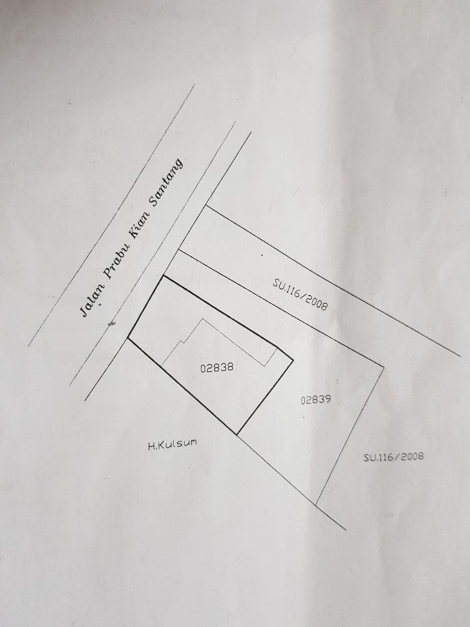

2

SHM No. xxx
Luas = xxx m²
SHM No. 2716
Luas = 249 m²

2 m

Saluran Air / Selokan

 | þ | PETA LOKASI PROPERTI & DATA PEMBANDING

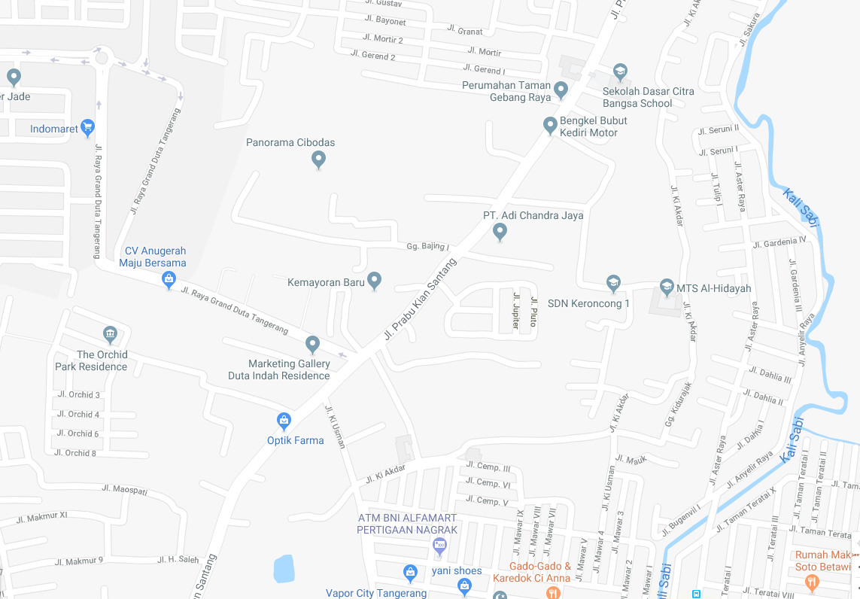

LOKASI
Data 1
 |  |  |  |  |  |  |  |  | Keterangan Legalitas : |  |  |  |  |  |  | Keterangan Bangunan :
 |  |  |  |  |  |  |  |  | 1. | SHM No. xxxx |  | Luas | = | 249 | m² | 1. | Bgn. XXX
 |  |  |  |  |  |  |  |  | 2. | SHM No. xxxx |  | Luas | = | 0 | m² | 2. | Bgn. XXX
 |  |  |  |  |  |  |  |  |  |  |  | Total Luas | = | 249 | m²

Data 3
Data 1

Data 2

 |  |  |  |  |  |  | Hal - 10 dari 10 | 10 |  | - | 10

